Общая информация
Общая информация

1. Виды торцов на фасадах из МДФ
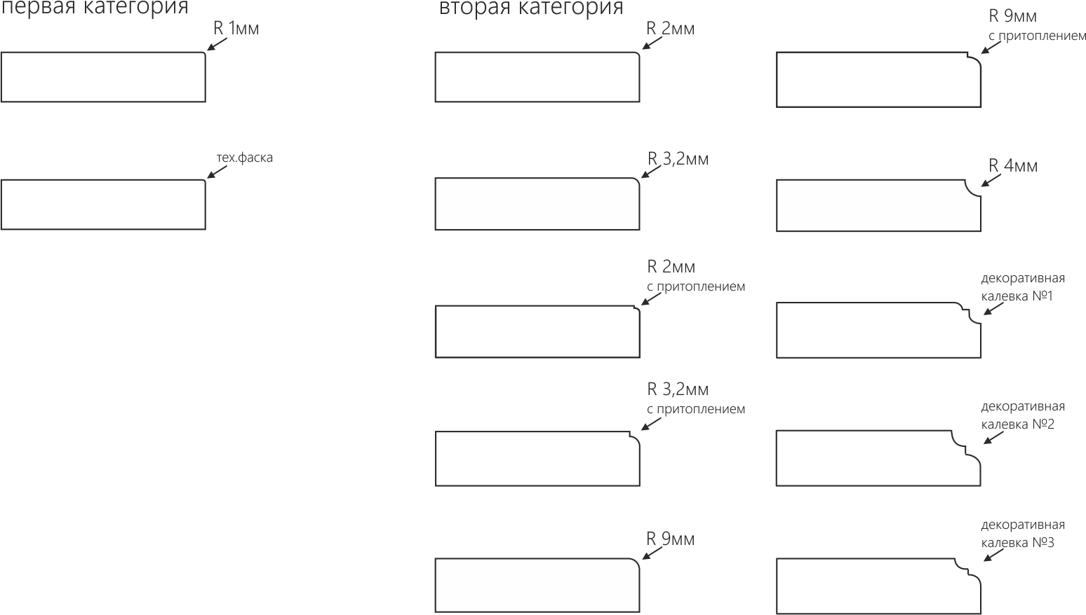

2. Виды фрезерованной ручки

3. Схема витражей
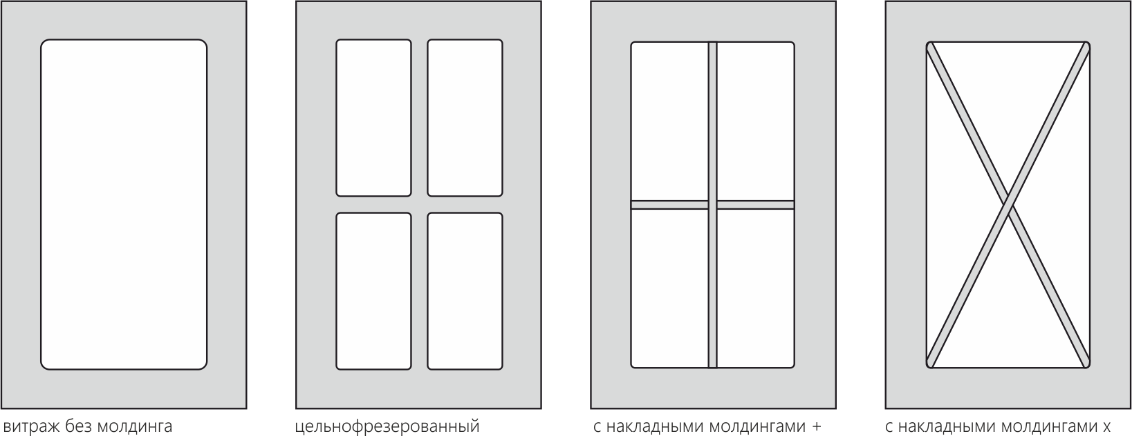

МДФ Категория 0
Прайс-лист
Базовые гладкие крашеные фасады из МДФ |  |  |  | Категория 0 |  | действителен с 16.02.2026
Наименование | Толщина фасада, мм | Ед.изм | ОТДЕЛКИ (цена указана для изделия в односторонней покраске. Тыльная сторона по умолчанию белый ламинат)
 |  |  | шелковисто-матовая | структурно- матовая | суперматовая | высокий глянец | софт-тач люкс
Mira 1 глухой | 6,8,10,12,16,19 | кв.м | 7290 | 7862.4 | 8910 | 9601.2 | 10098
Mira 1 витраж | 16, 19 | кв.м | 7290 | 7862.4 | 8910 | 9601.2 | 10098
Mira 4 R глухой | 19 | кв.м | 17820 | 18738 | 19548 | 20131.2 | 20304
Mira 4 R витраж | 19 | кв.м | 17820 | 18738 | 19548 | 20131.2 | 20304
Mira 10 глухой | 19 | кв.м | 7754.4 | 8672.4 | 9482.4 | 10065.6 | 10098
Mira 10 витраж | 19 | кв.м | 7754.4 | 8672.4 | 9482.4 | 10065.6 | 10098
Mira 10 R глухой | 19 | кв.м | 18738 | 19666.8 | 20476.8 | 21049.2 | 21211.2
Mira 10 R витраж | 19 | кв.м | 18738 | 19666.8 | 20476.8 | 21049.2 | 21211.2

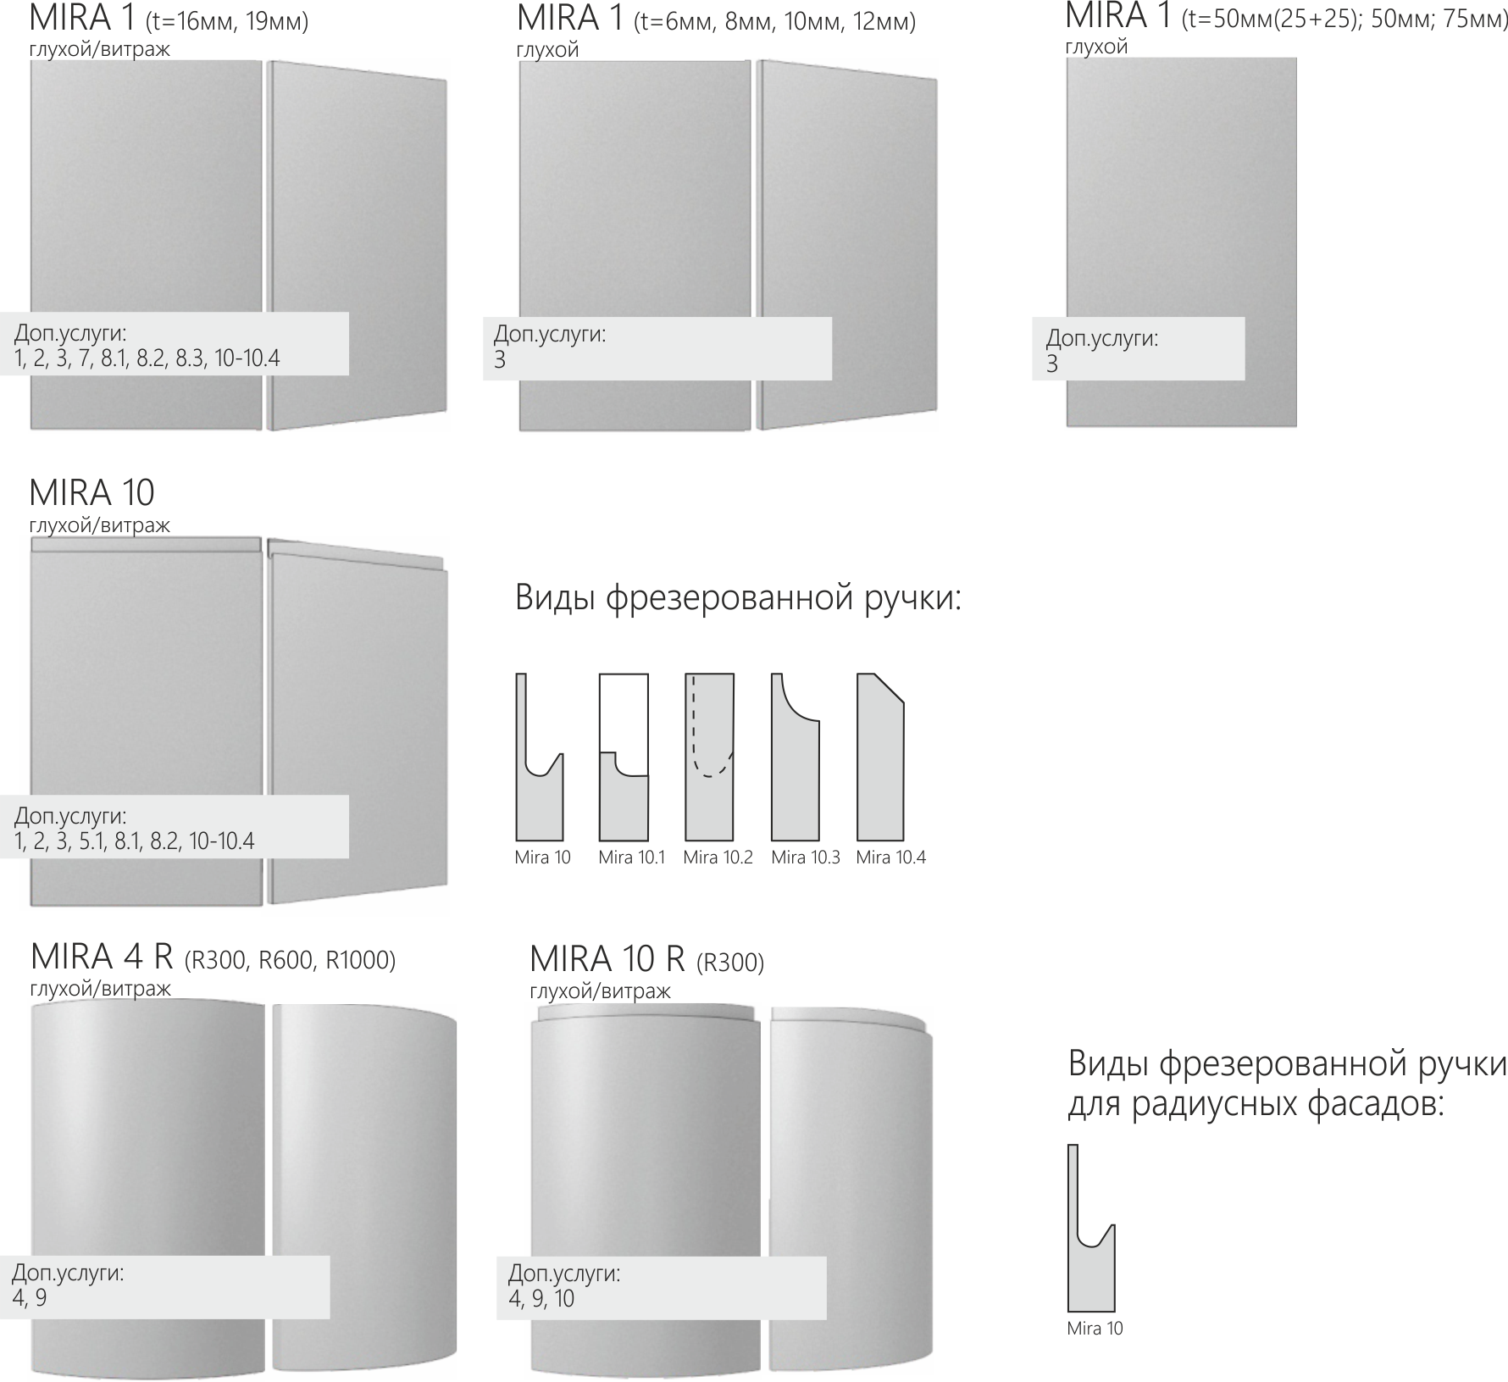

МДФ Категория 1
Прайс-лист
Крашеные фасады из МДФ с неглубокой фрезеровкой по плоскости |  |  |  | Категория 1 |  | действителен с 16.02.2026
Наименование | Толщина фасада, мм | Ед.изм | ОТДЕЛКИ (цена указана для изделия в односторонней покраске. Тыльная сторона по умолчанию белый ламинат)
 |  |  | шелковисто-матовая | структурно- матовая | суперматовая | высокий глянец | софт-тач люкс
Mira 2 глухой | 19 | кв.м | 8575.2 | 9493.2 | 10303.2 | 10886.4 | 12852
Mira 2 витраж | 19 | кв.м | 8575.2 | 9493.2 | 10303.2 | 10886.4 | 12852
Mira 5 R глухой | 19 | кв.м | 18738 | 19666.8 | 20476.8 | 21049.2 | 23025.6
Mira 2.7 глухой | 19 | кв.м | 8575.2 | 9493.2 | 10303.2 | 10886.4 | 12852
Mira 2.7 витраж | 19 | кв.м | 8575.2 | 9493.2 | 10303.2 | 10886.4 | 12852
Mira 3 глухой | 19 | кв.м | 8575.2 | 9493.2 | 10303.2 | 10886.4 | 12852
Mira 3 витраж | 19 | кв.м | 8575.2 | 9493.2 | 10303.2 | 10886.4 | 12852
Mira 6 R глухой | 19 | кв.м | 18738 | 19666.8 | 20476.8 | 21049.2 | 23025.6
Mira 6 R витраж | 19 | кв.м | 18738 | 19666.8 | 20476.8 | 21049.2 | 23025.6
Mira 7 глухой | 19 | кв.м | 8575.2 | 9493.2 | 10303.2 | 10886.4 | 12852
Mira 7 витраж | 19 | кв.м | 8575.2 | 9493.2 | 10303.2 | 10886.4 | 12852
Mira 15 глухой | 19 | кв.м | 8575.2 | 9493.2 | 10303.2 | 10886.4 | 12852
Mira 17 глухой | 19 | кв.м | 8575.2 | 9493.2 | 10303.2 | #VALUE! | 12852
Mira 18 глухой | 19 | кв.м | 8575.2 | 9493.2 | 10303.2 | #VALUE! | 12852

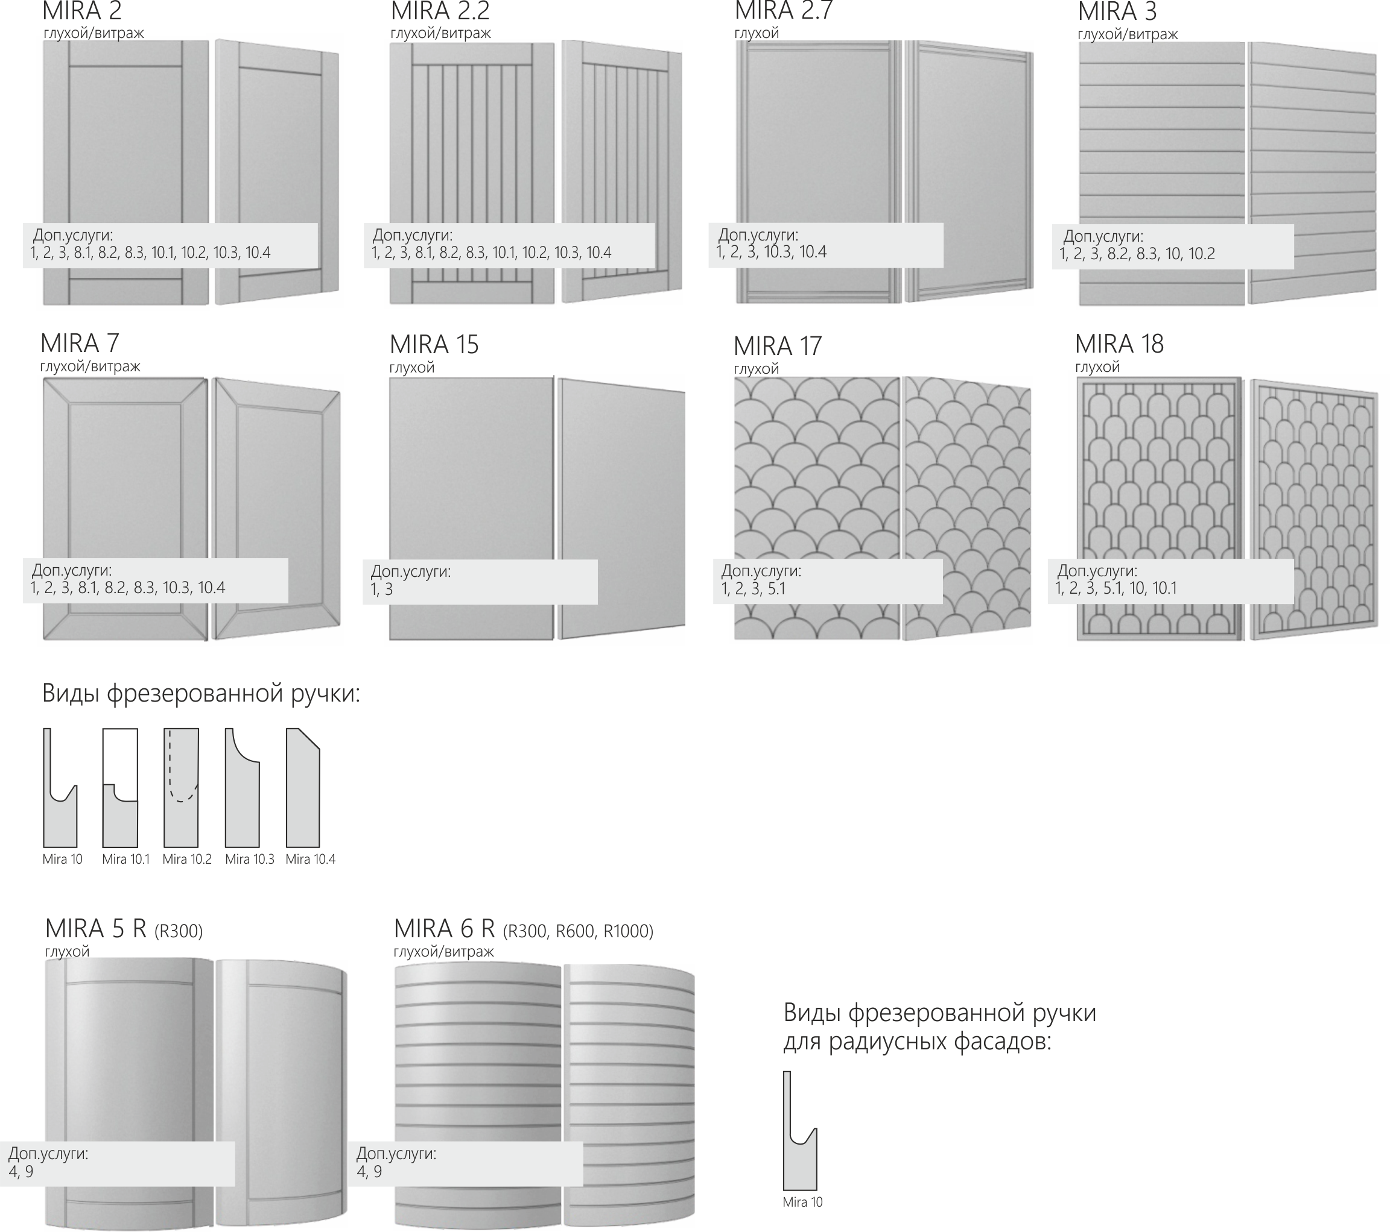

МДФ Категория 2
Прайс-лист
Многослойные клееные плоские крашеные фасады из МДФ с рамкой |  |  |  | Категория 2 |  | действителен с 16.02.2026
Наименование | Толщина фасада, мм | Ед.изм | ОТДЕЛКИ (цена указана для изделия в односторонней покраске. Тыльная сторона по умолчанию белый ламинат)
 |  |  | шелковисто-матовая | структурно- матовая | суперматовая | высокий глянец | софт-тач люкс
Oliver 1 глухой | 22, 25 | кв.м | 10486.8 | 11415.6 | 12225.6 |  | 14774.4
Oliver 1 витраж | 22, 25 | кв.м | 10486.8 | 11415.6 | 12225.6 |  | 14774.4
Oliver 1.5 глухой | 22 | кв.м | 10486.8 | 11415.6 | 12225.6 |  | 14774.4
Oliver 1.6 глухой | 22 | кв.м | 10486.8 | 11415.6 | 12225.6 |  | 14774.4
Oliver 1.6 витраж | 22 | кв.м | 10486.8 | 11415.6 | 12225.6 |  | 14774.4
Oliver 1.7 глухой | 22, 25 | кв.м | 10486.8 | 11415.6 | 12225.6 |  | 14774.4
Oliver 1.7 витраж | 22, 25 | кв.м | 10486.8 | 11415.6 | 12225.6 |  | 14774.4
Oliver 2 глухой | 24, 25 | кв.м | 10486.8 | 11415.6 | 12225.6 |  | 14774.4
Oliver 2 витраж | 24, 25 | кв.м | 10486.8 | 11415.6 | 12225.6 |  | 14774.4
Oliver 2.1 глухой | 24, 25 | кв.м | 10486.8 | 11415.6 | 12225.6 |  | 14774.4
Oliver 2.1 витраж | 24, 25 | кв.м | 10486.8 | 11415.6 | 12225.6 |  | 14774.4
Oliver 3 глухой | 22 | кв.м | 10486.8 | 11415.6 | 12225.6 |  | 14774.4
Oliver 3 витраж | 22 | кв.м | 10486.8 | 11415.6 | 12225.6 |  | 14774.4
Oliver 4 глухой | 22 | кв.м | 11545.2 | 12560.4 | 13456.8 |  | 16254
Oliver 4 витраж | 22 | кв.м | 11545.2 | 12560.4 | 13456.8 |  | 16254

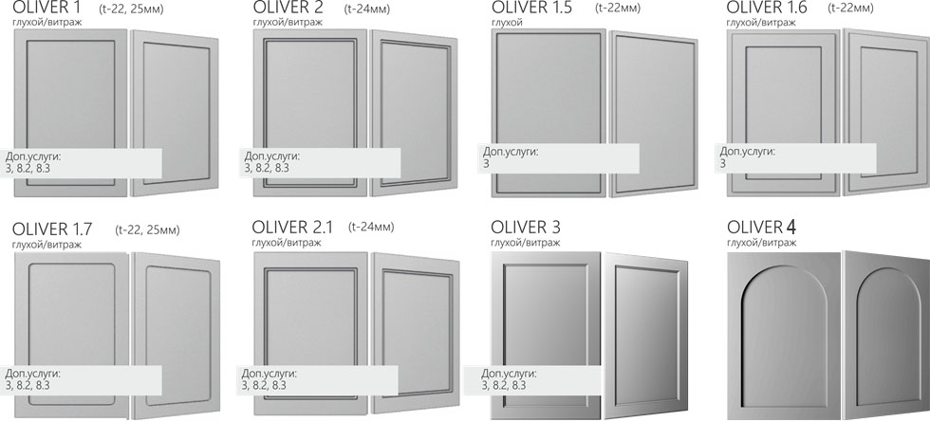

МДФ Категория 3
Прайс-лист
Крашеные фасады из МДФ с глубокой фрезеровкой по плоскости |  |  |  | Категория 3 |  | действителен с 16.02.2026
Наименование | Толщина фасада, мм | Ед.изм | ОТДЕЛКИ (цена указана для изделия в односторонней покраске. Тыльная сторона по умолчанию белый ламинат)
 |  |  | шелковисто-матовая | структурно- матовая | суперматовая | высокий глянец | софт-тач люкс
Mira 9 глухой | 25 | кв.м | 10584 | 11512.8 | 12322.8 | 12895.2 | 14871.6
Mira 10.5 глухой | 19 | кв.м | 10584 | 11512.8 | 12322.8 | 12895.2 | 14871.6
Mira 10.6 глухой | 22 | кв.м | 10584 | 11512.8 | 12322.8 | 12895.2 | 14871.6
Mira 11 глухой | 19 | кв.м | 11113.2 | 12085.2 | 12938.4 | 13543.2 | 15606
Mira 11.1 глухой | 19 | кв.м | 11113.2 | 12085.2 | 12938.4 | 13543.2 | 15606
Mira 11.2 глухой | 19 | кв.м | 11113.2 | 12085.2 | 12938.4 | 13543.2 | 15606
Mira 11.3 глухой | 19 | кв.м | 11113.2 | 12085.2 | 12938.4 | #VALUE! | 15606
Mira 11.4 глухой | 22 | кв.м | 11113.2 | 12085.2 | 12938.4 | #VALUE! | 15606
Mira 11.5 глухой | 22 | кв.м | 11113.2 | 12085.2 | 12938.4 | #VALUE! | 15606
Mira 11.8 глухой | 19 | кв.м | 11113.2 | 12085.2 | 12938.4 | #VALUE! | 15606
Mira 12 глухой | 19 | кв.м | 10584 | 11512.8 | 12322.8 | 12895.2 | 14871.6
Mira 12 витраж | 19 | кв.м | 10584 | 11512.8 | 12322.8 | 12895.2 | 14871.6
Mira 14 глухой | 19 | кв.м | 10584 | 11512.8 | 12322.8 | 12895.2 | 14871.6
Mira 25 глухой | 19 | кв.м | 11113.2 | 12085.2 | 12938.4 | 13543.2 | 15606

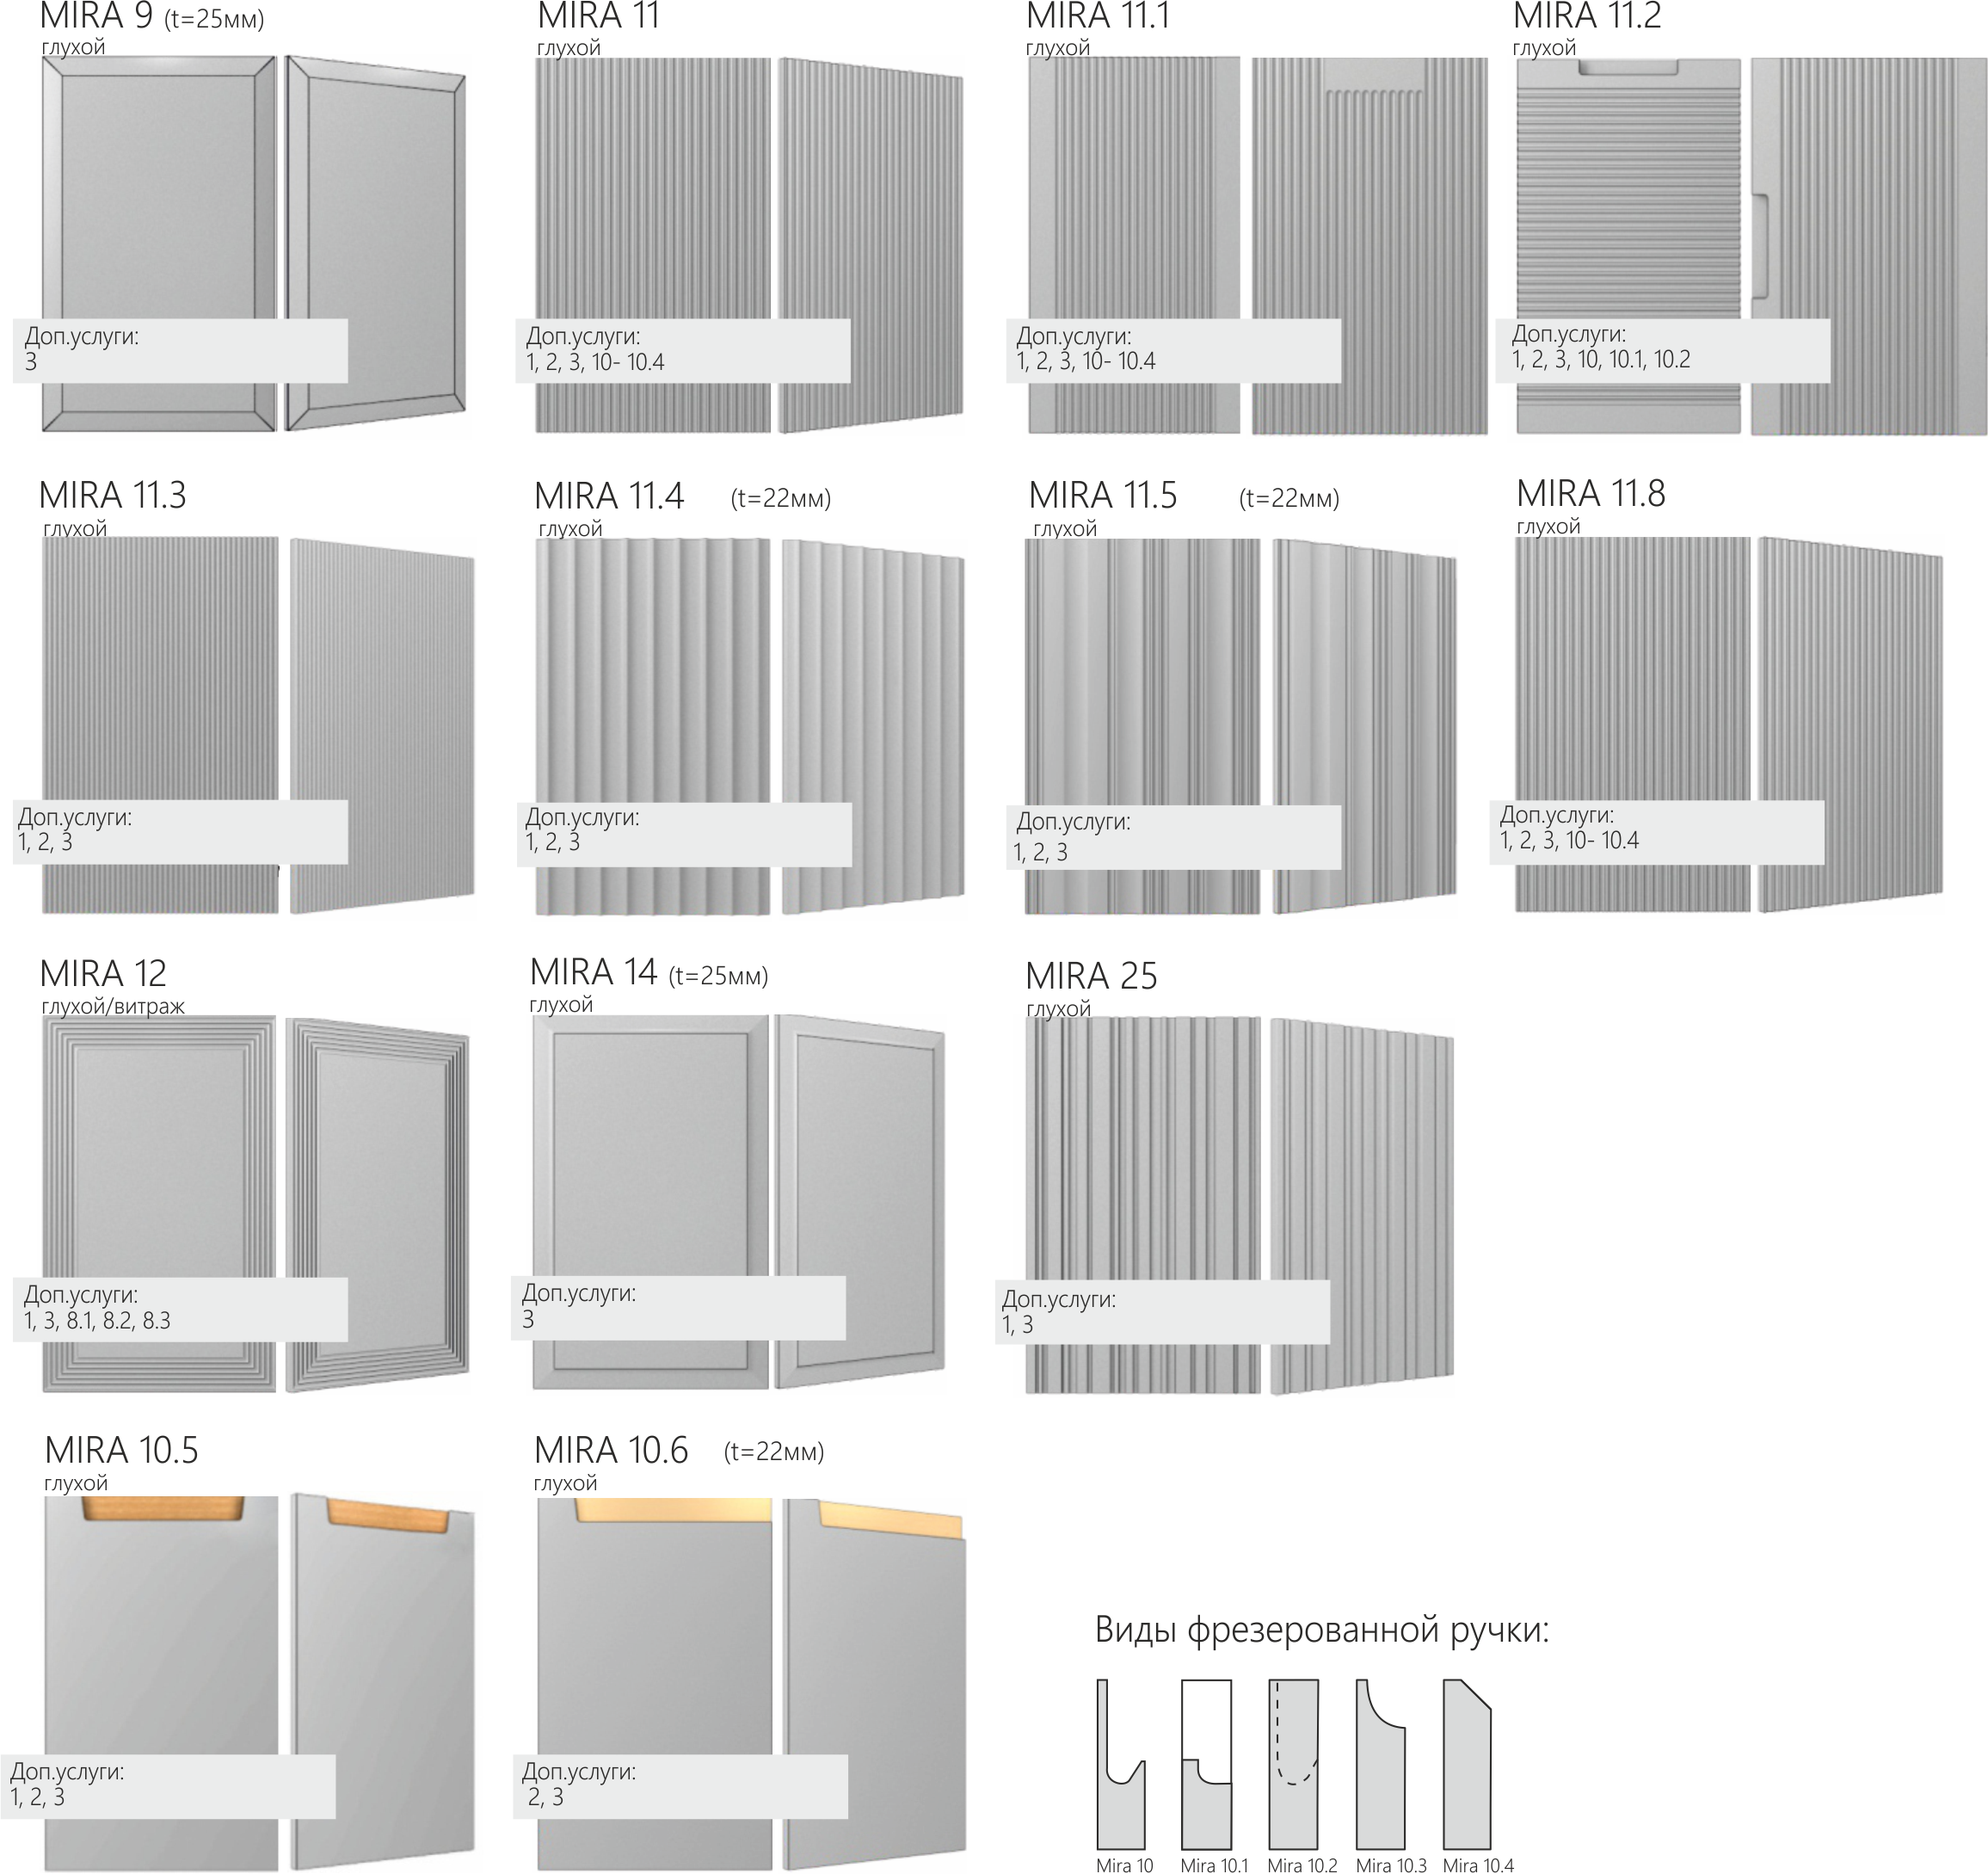

МДФ Категория 4
Прайс-лист
Сборные плоские фасады из МДФ с объемной фрезеровкой |  |  |  | Категория 4 |  | действителен с 16.02.2026
Наименование | Толщина фасада, мм | Ед.изм | ОТДЕЛКИ (цена указана для изделия в односторонней покраске. Тыльная сторона по умолчанию белый ламинат)
 |  |  | шелковисто-матовая | структурно- матовая | суперматовая | высокий глянец | софт-тач люкс
Lorri 2 глухой | 19 | кв.м | 10692 | 11610 | 12420 | 13003.2 | 14968.8
Lorri 2 витраж | 19 | кв.м | 10692 | 11610 | 12420 | 13003.2 | 14968.8
Lorri 3 глухой | 19 | кв.м | 10692 | 11610 | 12420 | 13003.2 | 14968.8
Lorri 3 витраж | 19 | кв.м | 10692 | 11610 | 12420 | 13003.2 | 14968.8
Rossi глухой | 19 | кв.м | 10692 | 11610 | 12420 | 13003.2 | 14968.8
Rossi витраж | 19 | кв.м | 10692 | 11610 | 12420 | 13003.2 | 14968.8
Moritz глухой | 19 | кв.м | 10692 | 11610 | 12420 | 13003.2 | 14968.8
Moritz витраж | 19 | кв.м | 10692 | 11610 | 12420 | 13003.2 | 14968.8
Marco глухой | 19 | кв.м | 10692 | 11610 | 12420 | 13003.2 | 14968.8
Marco витраж | 19 | кв.м | 10692 | 11610 | 12420 | 13003.2 | 14968.8
Corteo глухой | 19 | кв.м | 9936 | 10800 | 11556 | 12096 | 14968.8
Corteo витраж | 19 | кв.м | 9936 | 10800 | 11556 | 12096 | 14968.8
Corteo R глухой | 19 | кв.м | 19094.4 | 20023.2 | 20833.2 | 21405.6 | 23382
Corteo R витраж | 19 | кв.м | 19094.4 | 20023.2 | 20833.2 | 21405.6 | 23382
Corteo 2 глухой | 19 | кв.м | 9936 | 10800 | 11556 | 12096 | 13921.2
Corteo 2 витраж | 19 | кв.м | 9936 | 10800 | 11556 | 12096 | 13921.2

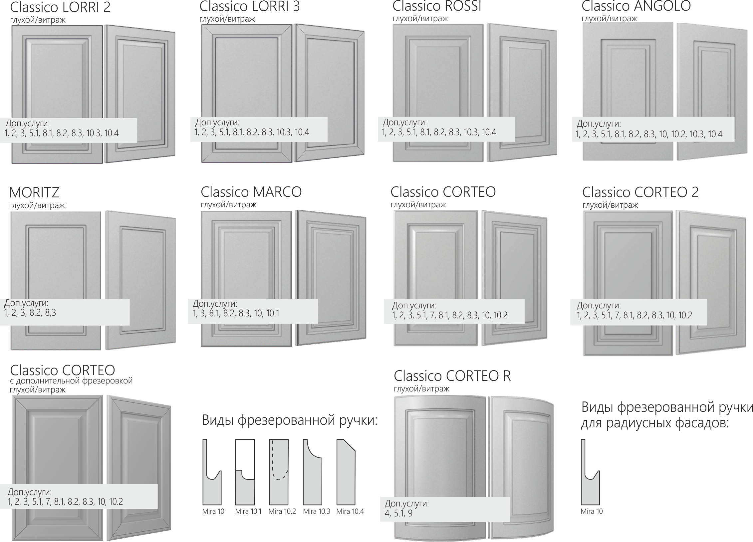

МДФ Категория 6
Прайс-лист
Плоские крашеные фасады из МДФ со сложной фрезеровкой |  |  |  | Категория 6 |  | действителен с 16.02.2026
Наименование | Толщина фасада, мм | Ед.изм | ОТДЕЛКИ (цена указана для изделия в односторонней покраске. Тыльная сторона по умолчанию белый ламинат)
 |  |  | шелковисто-матовая | структурно- матовая | суперматовая | высокий глянец | софт-тач люкс
Mira 20 глухой | 19 | кв.м | 11782.8 | 12711.6 | 13521.6 | 14104.8 | 16070.4
Mira 20.2 глухой | 19 | кв.м | 11782.8 | 12711.6 | 13521.6 | 14104.8 | 16070.4
Mira 20.3 глухой | 19 | кв.м | 11782.8 | 12711.6 | 13521.6 | 14104.8 | 16070.4
Mira 23 глухой | 22 | кв.м | 11782.8 | 12711.6 | 13521.6 | 14104.8 | 16070.4
Mira 26 глухой | 22 | кв.м | 11782.8 | 12711.6 | 13521.6 |  | 16070.4
Mira 27.1 глухой | 19 | кв.м | 11782.8 | 12711.6 | 13521.6 |  | 16070.4
Mira 27.2 глухой | 22 | кв.м | 11782.8 | 12711.6 | 13521.6 |  | 16070.4

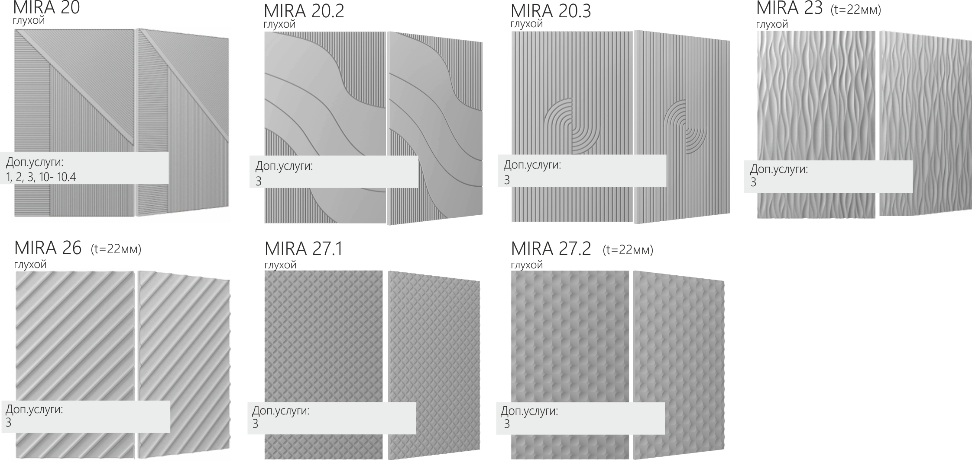

МДФ Категория 7
Прайс-лист
Сборные фасады с плоской или объемной филенкой крашеные фасады из МДФ |  |  |  |  | Категория 7 | действителен с 16.02.2026
Наименование | Толщина фасада, мм | Ед.изм | ОТДЕЛКИ (цена указана для изделия в односторонней покраске. Тыльная сторона по умолчанию белый ламинат)
 |  |  | шелковисто-матовая | структурно- матовая | суперматовая | высокий глянец | софт-тач люкс
Vento глухой | 22 | кв.м | 15,217 ₽ | 16,286 ₽ | 17,215 ₽ |  | 20,142 ₽
Bello глухой | 22 | кв.м | 15,217 ₽ | 16,286 ₽ | 17,215 ₽ |  | 20,142 ₽
Bello витраж | 22 | кв.м | 15,217 ₽ | 16,286 ₽ | 17,215 ₽ |  | 20,142 ₽
Mia глухой | 19 | кв.м | 15,217 ₽ | 16,286 ₽ | 17,215 ₽ |  | 20,142 ₽
Mia витраж | 19 | кв.м | 15,217 ₽ | 16,286 ₽ | 17,215 ₽ |  | 20,142 ₽
Florence глухой | 22 | кв.м | 15,217 ₽ | 16,286 ₽ | 17,215 ₽ |  | 20,142 ₽
Florence витраж | 22 | кв.м | 15,217 ₽ | 16,286 ₽ | 17,215 ₽ |  | 20,142 ₽
Lorri 1 глухой * | 19 | кв.м | 15,217 ₽ | 16,286 ₽ | 17,215 ₽ |  | 20,142 ₽
Lorri 1 витраж * | 19 | кв.м | 15,217 ₽ | 16,286 ₽ | 17,215 ₽ |  | 20,142 ₽
Morani глухой | 22, 25 | кв.м | 15,217 ₽ | 16,286 ₽ | 17,215 ₽ |  | 20,142 ₽
Morani витраж | 22, 25 | кв.м | 15,217 ₽ | 16,286 ₽ | 17,215 ₽ |  | 20,142 ₽
Moro глухой * | 22 | кв.м | 15,217 ₽ | 16,286 ₽ | 17,215 ₽ |  | 20,142 ₽
Moro витраж * | 22 | кв.м | 15,217 ₽ | 16,286 ₽ | 17,215 ₽ |  | 20,142 ₽
Ricci 1 глухой | 19 | кв.м | 15,217 ₽ | 16,286 ₽ | 17,215 ₽ |  | 20,142 ₽
Ricci 1 витраж | 19 | кв.м | 15,217 ₽ | 16,286 ₽ | 17,215 ₽ |  | 20,142 ₽
Ricci 2 глухой | 19 | кв.м | 15,217 ₽ | 16,286 ₽ | 17,215 ₽ |  | 20,142 ₽
Ricci 2 витраж | 19 | кв.м | 15,217 ₽ | 16,286 ₽ | 17,215 ₽ |  | 20,142 ₽
* К цене указанных позиций необходимо добавлять отделку тыльной стороны, т.к. по умолчанию изготовление в двусторонней отделке
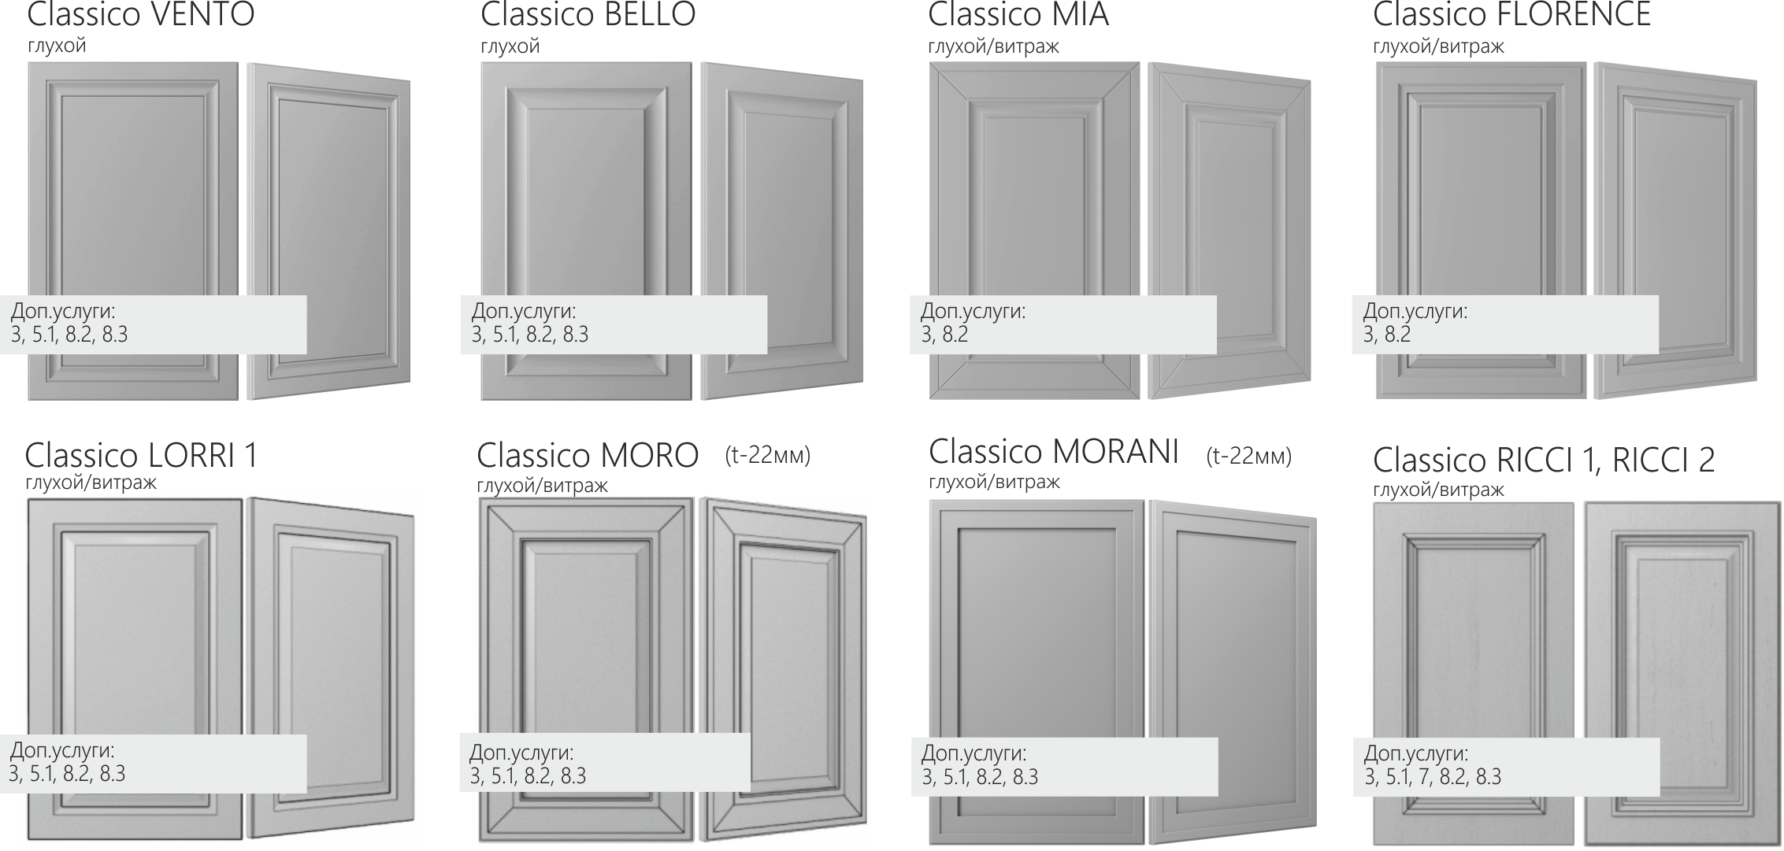

Шпон натуральный
Прайс-лист
Шпонированные фасады из МДФ |  |  |  | действителен с 24.11.2025 |  | Наценка суммируется с базовой ценой
Наименование | Толщина фасада, мм * | Ед.изм | ОТДЕЛКИ (цена указана для изделия шпонированного с двух сторон.)** |  |  | Название | Наценка руб/м2 | Срок | Код
 |  |  | матовая открытые поры (МОП) | матовая закрытые поры (МЗП) | глянец | Толщина 23, 26мм | 1530 | 3р.д. | 1
Hellen 1*** | 19 (17) | кв.м | 25887.6 | 30844.8 | 31946.4 | Толщина 33, 39мм | 3160 | 5р.д. | 2
Hellen 2 | 19 (17) | кв.м | 28479.6 | 33928.2 | 35143.2 | Толщина 51мм | по запросу | 5р.д. | 3
Hellen 5 | 19 (17) | кв.м | 25887.6 | #VALUE! | #VALUE! | Толщина 75мм-100мм | по запросу | 5р.д. | 4
Hellen 6 | 19 (17) | кв.м | 30294 | #VALUE! | #VALUE! | Покраска тыльной стороны (ТС) |  | 5р.д.
Hellen 7 | 19 | кв.м | 27540 | #VALUE! | #VALUE! | закрытые поры | 4280 | 5р.д. | 6.2
Hellen 9 | 23 | кв.м | 30304.8 | #VALUE! | #VALUE! | глянец | 4995 | 5р.д. | 6.3
Hellen 9.1 | 23 | кв.м | 30304.8 | #VALUE! | #VALUE! | Патина | 2030 | 5р.д. | 7
Hellen 10, тонировка | 19 | кв.м | #VALUE! | 32497.2 | 33598.8 | Диагональное направление текстуры | 12250 | 5р.д.
Hellen 10, эмаль | 19 | кв.м | 27540 | #VALUE! | #VALUE!
Hellen 10.1 | 23 | кв.м | 30304.8 | 35262 | 36363.6
Hellen 11 | 24 | кв.м | 31946.4 | #VALUE! | #VALUE!
Hellen 12 | 22 | кв.м | 31946.4 | #VALUE! | #VALUE!
Hellen 17, тонировка | 19 | кв.м | 27540 | 32497.2 | #VALUE!
Hellen 17, эмаль | 19 | кв.м | 27540 | #VALUE! | #VALUE!
Hellen 18, тонировка | 19 | кв.м | 27540 | 32497.2 | #VALUE!
Hellen 18, эмаль | 19 | кв.м | 27540 | #VALUE! | #VALUE!
* Указана номинальная толщина фасада с учетом толщины шпона
** Тыльная сторона по умолчанию - компенсационный шпон без подбора в матовом лаке с открытыми порами
*** Распил шпона по умолчанию полурадиальный/тангенциальный. Наценка за радиальный шпон 5%
**** Тыльная сторона - бюджетный компенсационный шпон. Возможно отличие по типу распила, оттенку шпона, наличие сучков
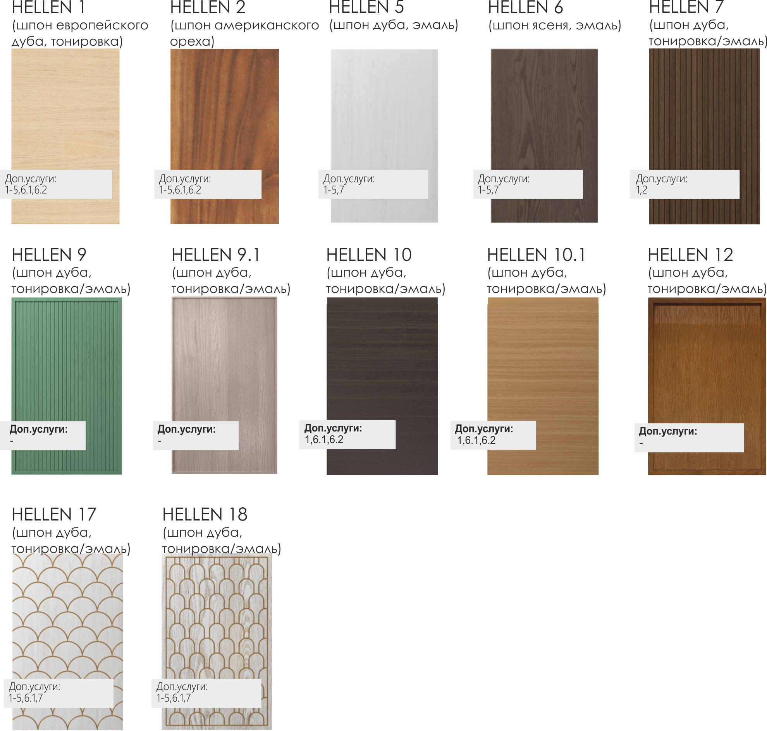

Шпон файн-лайн
Прайс-лист
Шпонированные фасады из МДФ |  |  |  | действителен с 24.11.2025 |  | Наценка суммируется с базовой ценой
Наименование | Толщина фасада, мм | Ед.изм | ОТДЕЛКИ (цена указана для изделия шпонированного с двух сторон.)* |  |  | Название | Наценка руб/м2 | Срок | Код
 |  |  | матовая открытые поры (МОП) | матовая закрытые поры (МЗП) | глянец | Толщина 22, 25мм | по запросу | 3р.д. | 1
Hellen 4 | 19 | кв.м | 18,260 ₽ | 22,850 ₽ | 23,870 ₽ | Толщина 32, 38мм | по запросу | 5р.д. | 2 | 19720.8 | 24678 | 25779.6
Hellen 8 | 19 | кв.м | 25,500 ₽ | ― | ― | Толщина 50мм | по запросу | 5р.д. | 3 | 27540 | #VALUE! | #VALUE!
Hellen 8.1 | 19 | кв.м | 27,335 ₽ | ― | ― | Толщина 75мм-100мм | по запросу | 5р.д. | 4 | 29521.8 | #VALUE! | #VALUE!
Hellen 11.6 | 19 | кв.м | 19,790 ₽ | ― | ― | Покраска тыльной стороны (ТС) |  | 5р.д. |  | 21373.2 | #VALUE! | #VALUE!
 |  |  |  |  |  | закрытые поры | 4280 | 5р.д. | 6.1
* Тыльная сторона по умолчанию - компенсационный шпон без подбора в матовом лаке с открытыми порами |  |  |  |  |  | глянец | 4995 | 5р.д. | 6.2
 |  |  |  |  |  | Патина | 2030 | 5р.д. | 7
 |  |  |  |  |  | Металлизированное покрытие* | 3385 | 5р.д. | 8

 |  |  |  |  |  | * наносится фрагментами или на декоративные вставки
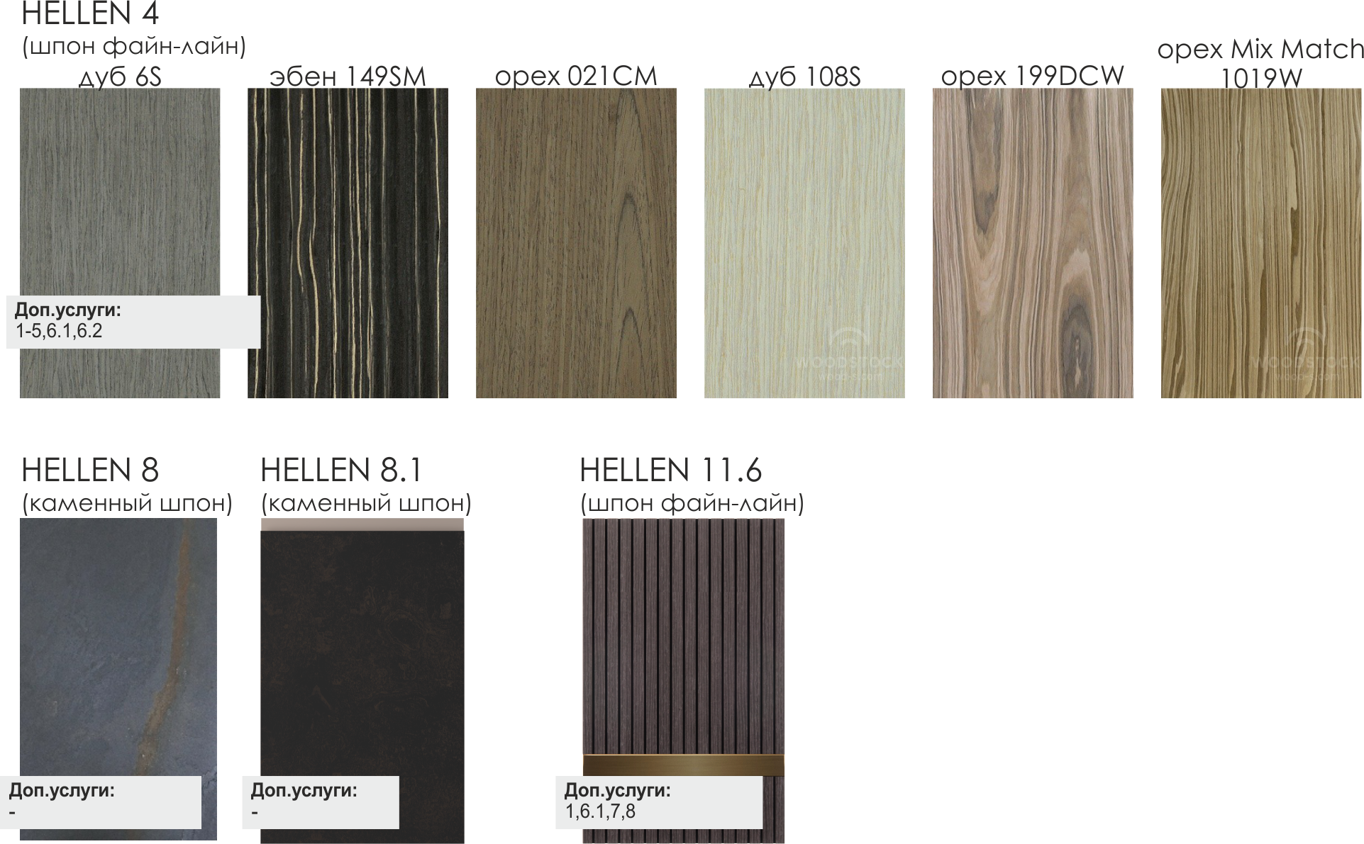

Пилястры
...
Наценка суммируется с базовой ценой
Название | Наценка руб/п.м | Срок | Код
Патина | 430 | 5р.д. | 1
Толщина 22мм, 25мм | 430 | 3р.д. | 2
Нестандартная ширина (150мм, 200мм) | 430 | 3р.д. | 3
Покраска ТС
шелковисто-матовая | 620 | 5р.д. | 4.1
структурно-матовая мелкая | 690 | 5р.д. | 4.2
суперматовая | 900 | 5р.д. | 4.3
высокий глянец | 930 | 5р.д. | 4.4

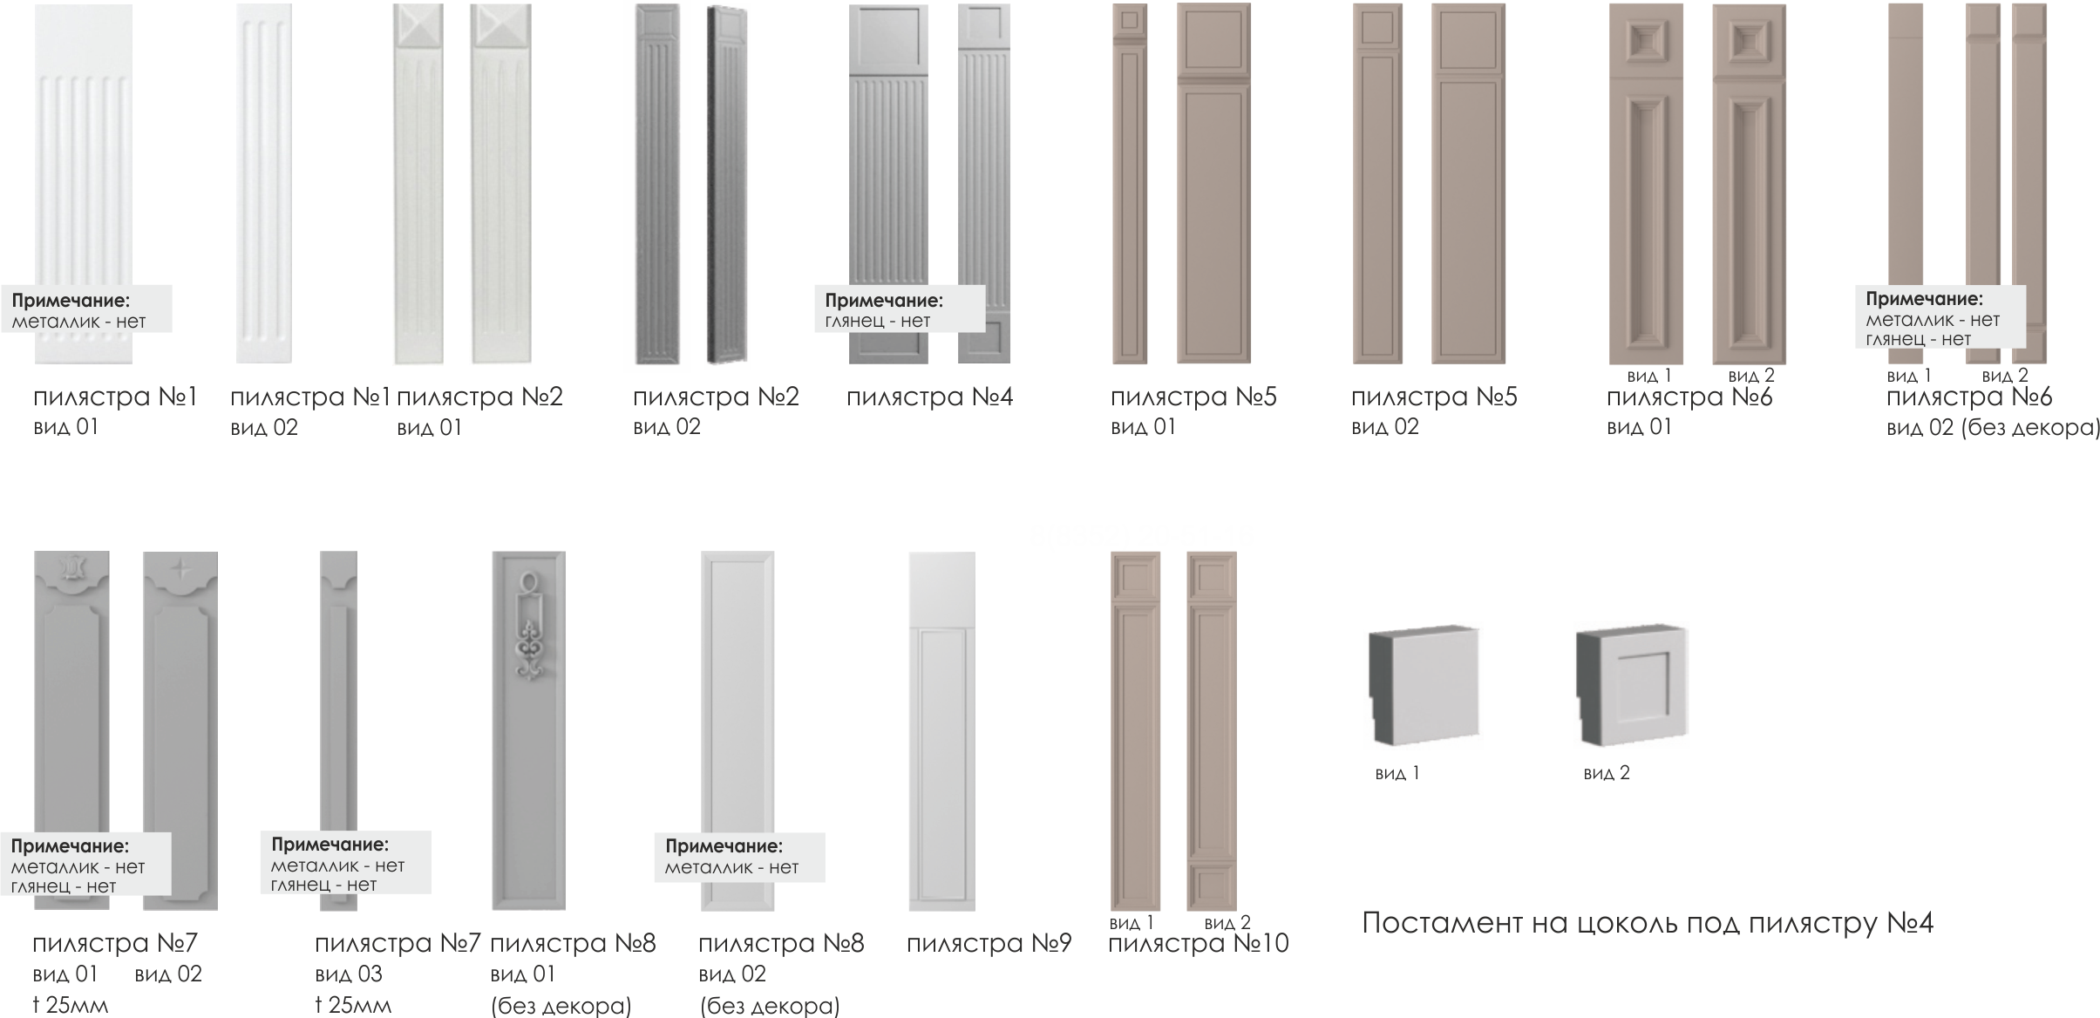

Карнизы
...
Наценка суммируется с базовой ценой
Покраска ТС | 620
шелковисто-матовая | 690 | 5р.д. | 5.1
структурно-матовая мелкая | 900 | 5р.д. | 5.2
суперматовая | 930 | 5р.д. | 5.3

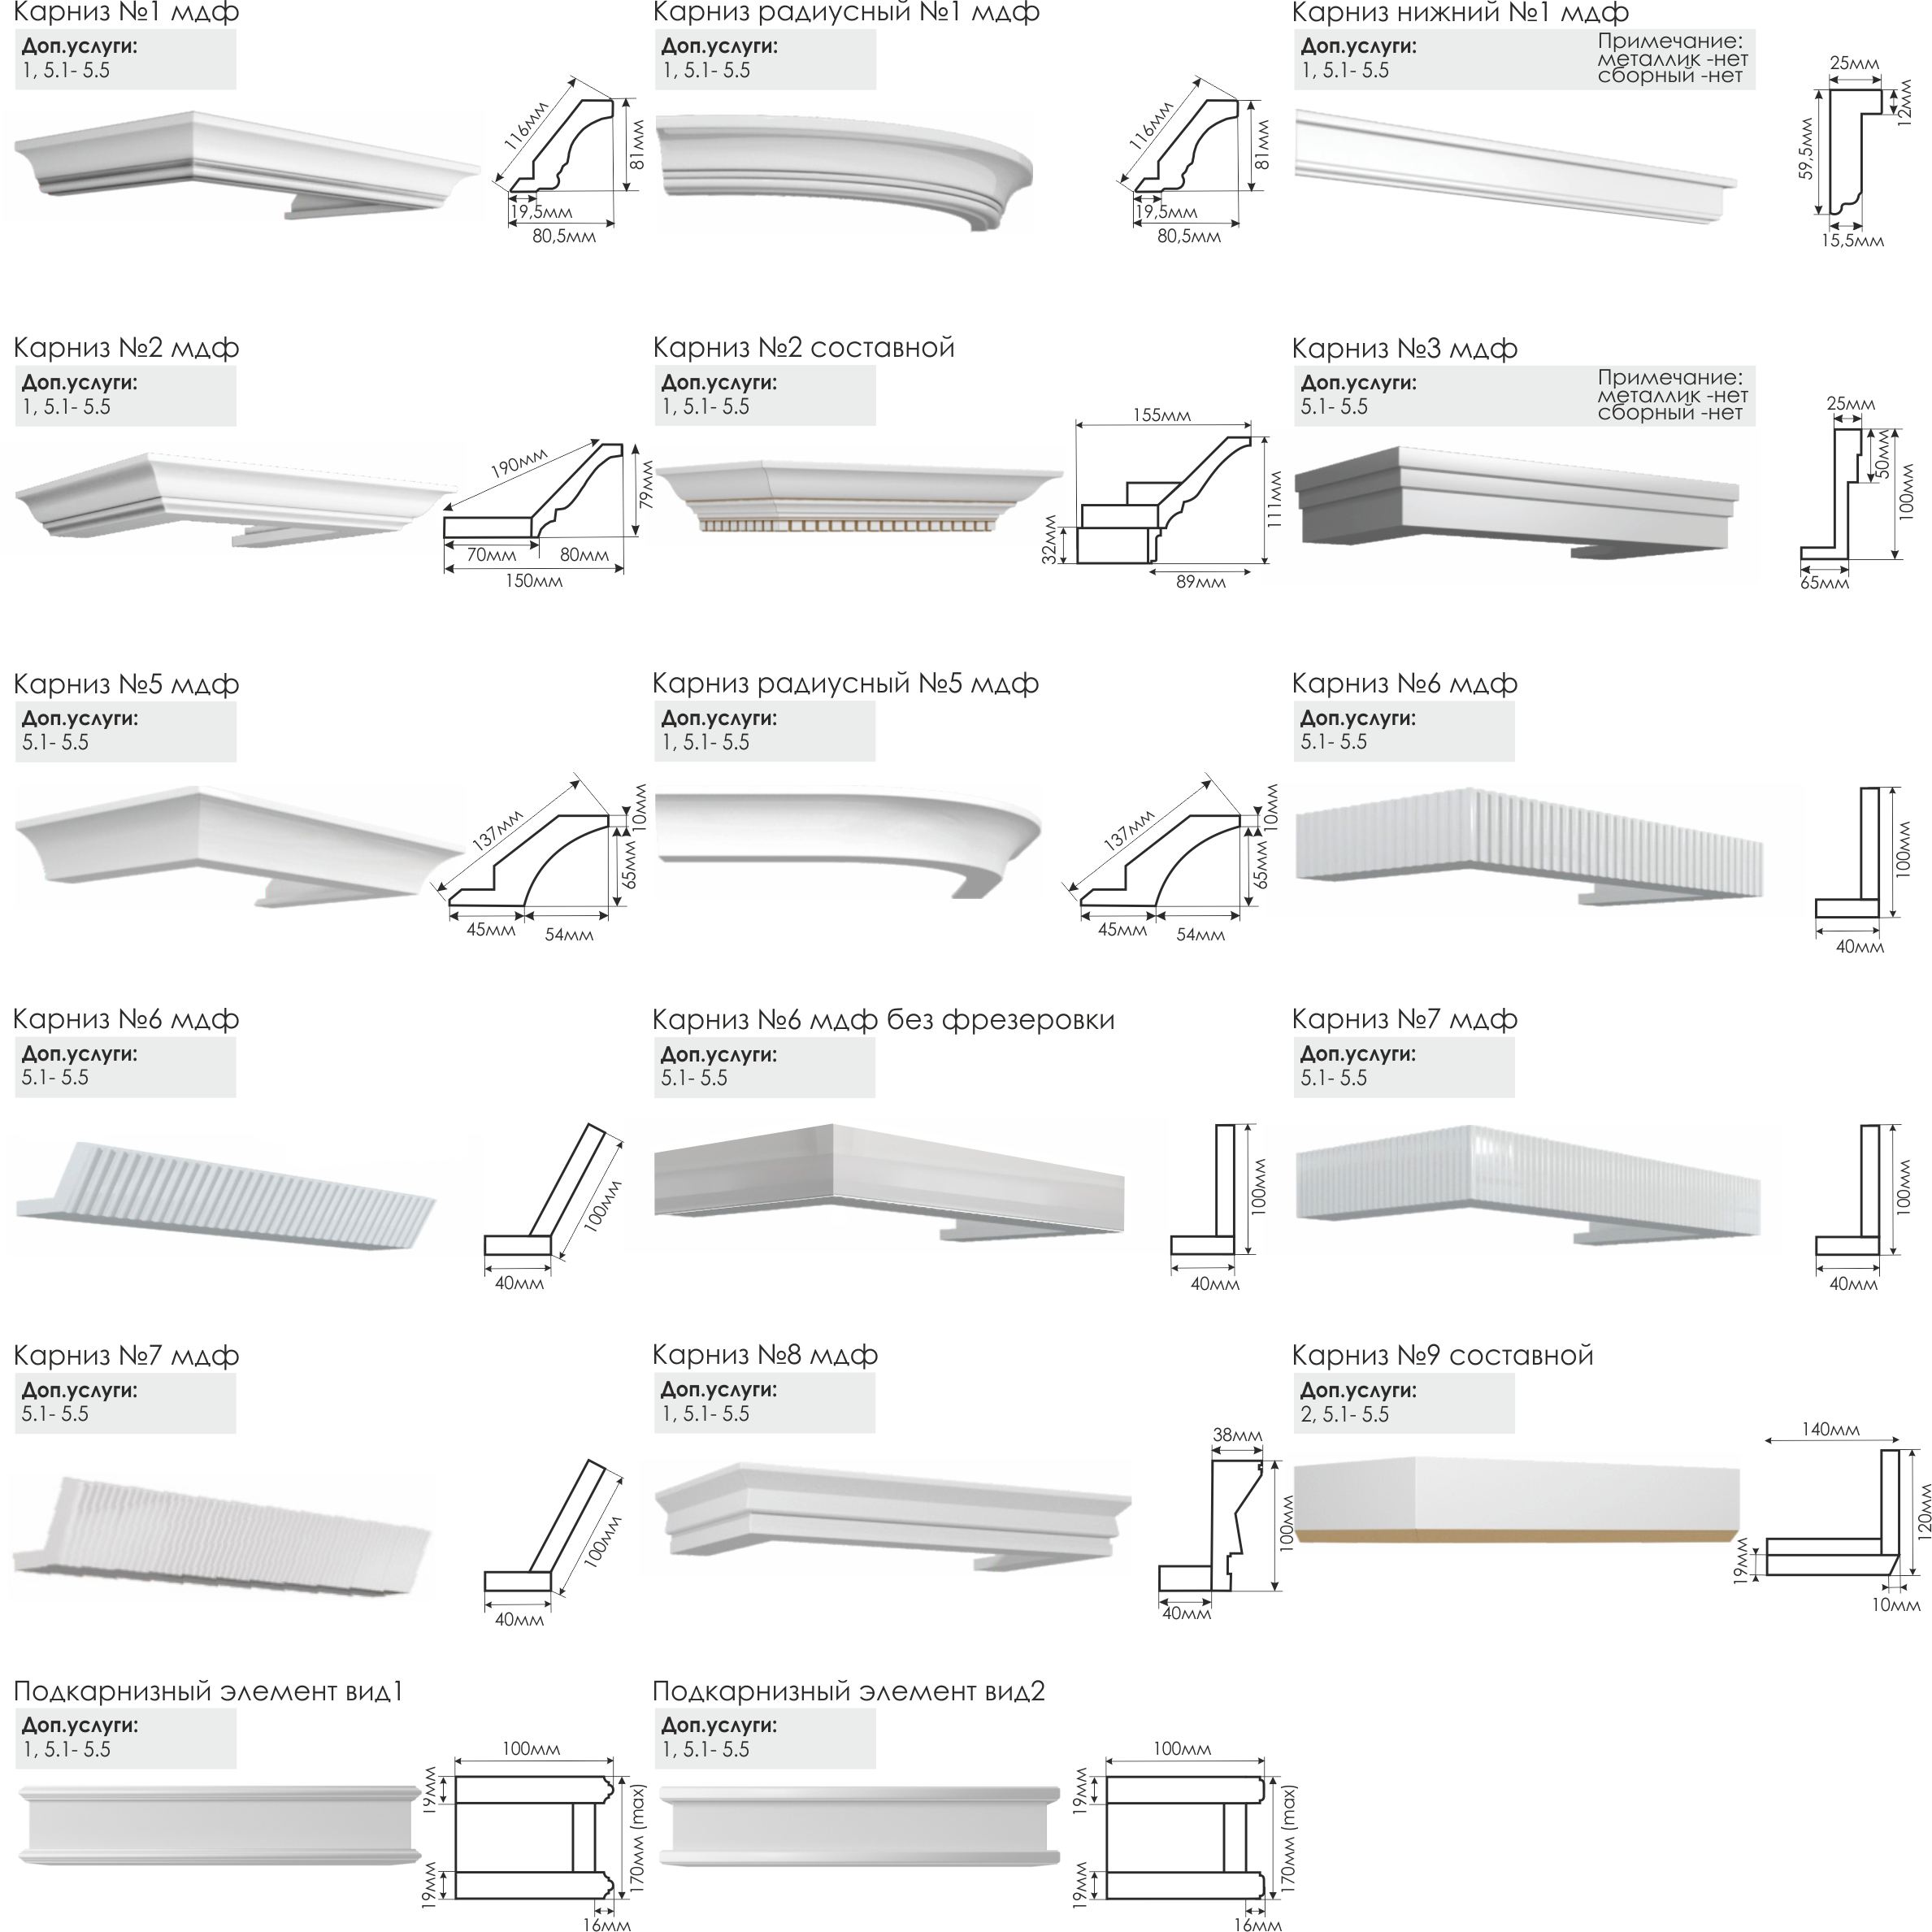

Цоколя
...
Наценка суммируется с базовой ценой
Название | Наценка руб/п.м | Срок | Код
Патина | 430 | 5р.д. | 1
Толщина 22мм, 25мм | 430 | 3р.д. | 2
Нестандартная ширина (150мм, 200мм) | 430 | 3р.д. | 3
Покраска ТС
шелковисто-матовая | 620 | 5р.д. | 4.1
структурно-матовая мелкая | 690 | 5р.д. | 4.2
суперматовая | 900 | 5р.д. | 4.3
высокий глянец | 930 | 5р.д. | 4.4
